Getriebe
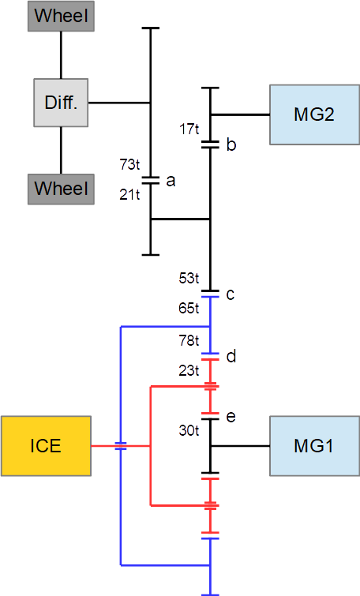

Verzahnung |  |  | Reibpaar | Achse
Sonnenrad | 30 | Zähne | e | MG1
Umlaufrad | 23 | Zähne | d,e | ICE
Hohlrad innen | 78 | Zähne | d | Hohlrad
Hohlrad außen | 65 | Zähne | c | Hohlrad
Zwischenrad groß | 53 | Zähne | b,c | Zwischenräder
Zahnrad klein | 17 | Zähne | b | MG2
Zwischenrad klein | 21 | Zähne | a | Zwischenräder
Zahnrad groß | 73 | Zähne | a | Radachse

i0 Planetengetriebe | -2.6
Abrollumfang Reifen | 1.92 | m

 | rpm*Nm zu kW | 0.00010471975512

